Product Vision
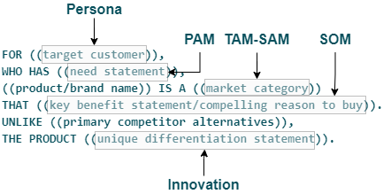
Para
Que tem
[NOME-PRODUTO] é uma
Que
Diferente
[NOME-PRODUTO]

For | millennials
Who want | on demand entertainment
Netflix is na | online subscription TV service
That | works seamlessly
Unlike | HBO or HULU
Netflix | releases original content for binge watching

For | anyone with a smartphone
Who needs | a local ride
Uber is the | next-generation taxi service
That | provides a simpler, more convenient and higher quality transportation experience
Than | conventional taxis

Product Gauge
Performance Label | Value | Labels | Values | Labels | Values | O que seu cliente/time consegue de forma automatizada? | Nada | Parcial | Total
Ruim | 20 | 10 | 10 | Pointer | 20 | Cliente consegue comprar/assinar seu serviço | 0 | 5 | 10 | 0
Preocupante | 50 | 20 | 10 | Espessura | 1 | Cliente consegue instalar/iniciar/receber | 0 | 5 | 10 | 5
Bom | 20 | 30 | 10 | Resto | 179 | Cliente consegue desfazer/cancelar | 0 | 5 | 10 | 0
Excelente | 10 | 40 | 10 |  |  | Cliente consegue acompanhar com detalhes um incidente | 0 | 15 | 25 | 0
Total | 100 | 50 | 10 |  |  | Cliente consegue acompanhar a operação com detalhes | 0 | 15 | 25 | 15
 |  | 60 | 10 |  |  | Equipe de Vendas consegue instalar e demonstrar | 0 | 10 | 10 | 0
 |  | 70 | 10 |  |  | Equipe de Vendas consegue realizar um piloto | 0 | 10 | 10 | 0
 |  | 80 | 10
 |  | 90 | 10
 |  | 100 | 10 |  |  |  |  |  | 100 | 20
 |  | Total | 100

20
Escala
 |  |  |  |  |  | Escala
 |  |  |  |  |  | Serviço | 80
 |  |  |  |  |  | Produto | 20

